关系图
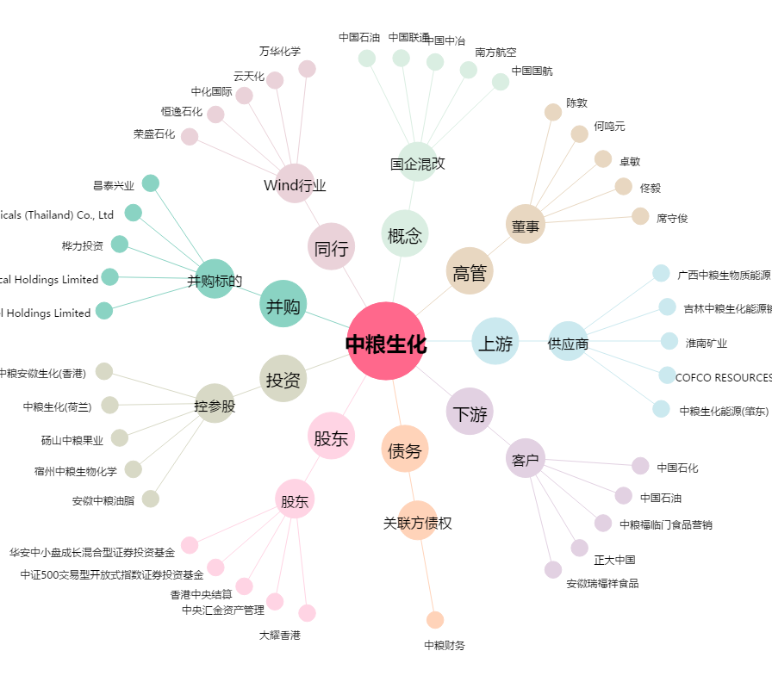
中粮生化[000930.SZ] - 关系概览图

